DA_Routing_IPv6
DA (direct attached) Network

SW1 |  | SW2
exit | mode change | exit | mode change
exit | mode change | exit | mode change
exit | mode change | exit | mode change

enable | mode change | enable | mode change
configure terminal | mode change | configure terminal | mode change

no ip domain-lookup | keine Domainauflösung in der CLI | no ip domain-lookup | keine Domainauflösung in der CLI

hostname SW1 | Gerätename | hostname SW2 | Gerätename
banner motd #--->I am SW1<---# | motd banner festlegen | banner motd #--->I am SW2<---# | motd banner festlegen

do copy running-config startup-config | Konfiguration vom RAM ins NVRAM schreiben | do copy running-config startup-config | Konfiguration vom RAM ins NVRAM schreiben
 | CR |  | CR

R1
exit | mode change
exit | mode change
exit | mode change

enable | mode change
configure terminal | mode change

ipv6 unicast-routing | ipv6 aktivieren

no ip domain-lookup | keine Domainauflösung in der CLI

interface gigabitEthernet 0/0/0 | Interface auswählen
description R1-a | Beschreibung des Interface
ipv6 address 2001:db8:a::1/64 | IPv6 Adresse des Interface
no shutdown | Interface einschalten

interface gigabitEthernet 0/0/1 | Interface auswählen
description R1-b | Beschreibung des Interface
ipv6 address 2001:db8:b::1/64 | IPv6 Adresse des Interface
no shutdown | Interface einschalten

do copy running-config startup-config | Konfiguration vom RAM ins NVRAM schreiben
 | CR

Ausgabe der Routing Tabelle des Routers: Router#show ipv6 route
IPv6 Routing Table - 5 entries
Codes: C - Connected, L - Local, S - Static, R - RIP, B - BGP
U - Per-user Static route, M - MIPv6
I1 - ISIS L1, I2 - ISIS L2, IA - ISIS interarea, IS - ISIS summary
ND - ND Default, NDp - ND Prefix, DCE - Destination, NDr - Redirect
O - OSPF intra, OI - OSPF inter, OE1 - OSPF ext 1, OE2 - OSPF ext 2
ON1 - OSPF NSSA ext 1, ON2 - OSPF NSSA ext 2
D - EIGRP, EX - EIGRP external
C 2001:DB8:A::/64 [0/0]
via GigabitEthernet0/0/0, directly connected
L 2001:DB8:A::1/128 [0/0]
via GigabitEthernet0/0/0, receive
C 2001:DB8:B::/64 [0/0]
via GigabitEthernet0/0/1, directly connected
L 2001:DB8:B::1/128 [0/0]
via GigabitEthernet0/0/1, receive
L FF00::/8 [0/0]
via Null0, receive
Die Ausgabe bezieht sich auf die Routing-Tabelle eines Cisco-Routers für das IPv6-Netzwerk.
Zusammenfassend bedeutet die Ausgabe, dass der Router zwei IPv6-Subnetze (2001:DB8:A::/64 und 2001:DB8:B::/64) direkt verbunden hat und die entsprechenden lokalen Adressen über die entsprechenden Schnittstellen empfängt. Der Router empfängt auch Multicast-Pakete über die Schnittstelle Null0.
Hier ist die Bedeutung der einzelnen Zeilen:
1. C 2001:DB8:A::/64 [0/0]
- Dies ist ein Eintrag für ein direkt verbundenes Netzwerk (C steht für "Connected").
- "2001:DB8:A::/64" ist die Netzwerkadresse des IPv6-Subnetzes.
- "[0/0]" gibt an, dass die Kosten und Metriken für dieses Netzwerk beide 0 sind.
- "via GigabitEthernet0/0/0" zeigt an, dass dieses Netzwerk über die Schnittstelle GigabitEthernet0/0/0 direkt mit dem Router verbunden ist.
2. L 2001:DB8:A::1/128 [0/0]
- Dies ist ein Eintrag für eine lokale Adresse (L steht für "Local").
- "2001:DB8:A::1/128" ist die IPv6-Adresse des lokalen Interfaces des Routers.
- "[0/0]" gibt erneut an, dass die Kosten und Metriken für diese Adresse beide 0 sind.
- "via GigabitEthernet0/0/0, receive" zeigt an, dass der Router Pakete mit der angegebenen lokalen Adresse über die Schnittstelle GigabitEthernet0/0/0 empfängt.
3. C 2001:DB8:B::/64 [0/0]
- Dies ist ein weiterer Eintrag für ein direkt verbundenes Netzwerk.
- "2001:DB8:B::/64" ist die Netzwerkadresse eines anderen IPv6-Subnetzes.
- "[0/0]" gibt wieder an, dass die Kosten und Metriken für dieses Netzwerk beide 0 sind.
- "via GigabitEthernet0/0/1" zeigt an, dass dieses Netzwerk über die Schnittstelle GigabitEthernet0/0/1 direkt mit dem Router verbunden ist.
4. L 2001:DB8:B::1/128 [0/0]
- Dies ist ein Eintrag für eine weitere lokale Adresse.
- "2001:DB8:B::1/128" ist die IPv6-Adresse des lokalen Interfaces des Routers im anderen Subnetz.
- "[0/0]" gibt erneut an, dass die Kosten und Metriken für diese Adresse beide 0 sind.
- "via GigabitEthernet0/0/1, receive" zeigt an, dass der Router Pakete mit dieser lokalen Adresse über die Schnittstelle GigabitEthernet0/0/1 empfängt.
5. L FF00::/8 [0/0]
- Dies ist ein Eintrag für ein spezielles IPv6-Multicast-Adressbereich (FF00::/8).
- "[0/0]" gibt an, dass die Kosten und Metriken für dieses Multicast-Adressbereich ebenfalls 0 sind.
- "via Null0, receive" zeigt an, dass der Router Pakete mit dieser Multicast-Adresse über die Schnittstelle Null0 empfängt. Die Schnittstelle Null0 wird verwendet, um Verkehr zu verwerfen, daher werden die Pakete in diesem Fall nicht weitergeleitet.
Zusammenfassend bedeutet die Ausgabe, dass der Router zwei IPv6-Subnetze (2001:DB8:A::/64 und 2001:DB8:B::/64) direkt verbunden hat und die entsprechenden lokalen Adressen über die entsprechenden Schnittstellen empfängt. Der Router empfängt auch Multicast-Pakete über die Schnittstelle Null0.

Inter VLAN Routing
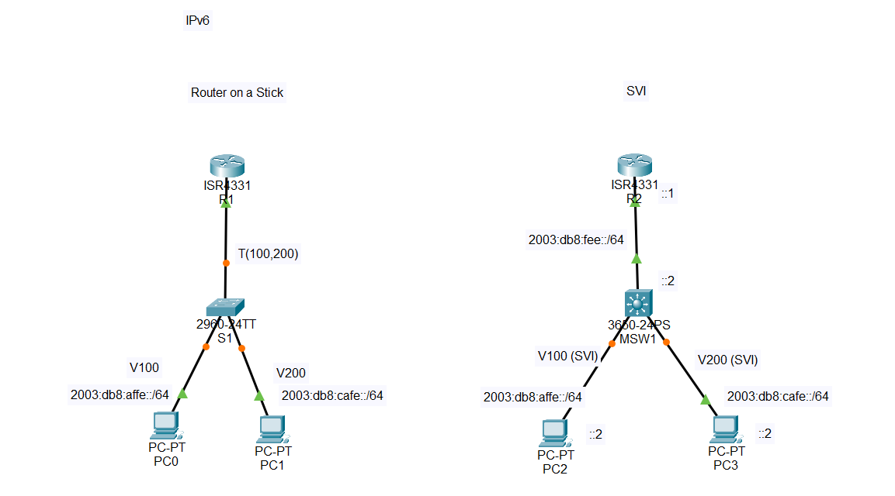
eventuell (Modell und IOS abhängig) SDM Template konfigurieren
! Für Alle L3 Switches IPv6-Routing einschalten (!schrittweise eingeben!)
enable
configure terminal
sdm prefer dual-ipv4-and-ipv6 default !SDM-Template aktivieren
exit
do reload !Switch neu starten
RoaS |  |  |  | SVI
R1 |  | S1 |  | R2 |  | MSW1
exit |  | exit |  | exit |  | exit
exit |  | exit |  | exit |  | exit
exit |  | exit |  | exit |  | exit

enable |  | enable |  | enable |  | enable
configure terminal |  | configure terminal |  | configure terminal |  | configure terminal

ipv6 unicast-routing | ipv6 aktivieren |  |  | ipv6 unicast-routing | ipv6 aktivieren | ipv6 unicast-routing | ipv6 unicast-routing
no ip domain-lookup | keine domainauflösung in der CLI | no ip domain-lookup | keine domainauflösung in der CLI | no ip domain-lookup | keine domainauflösung in der CLI | no ip domain-lookup | keine domainauflösung in der CLI

hostname R1 | Gerätename | hostname S1 | Gerätename | hostname R2 | Gerätename | hostname MSW1 | Gerätename

interface gigabitEthernet 0/0/0.100 | Subinterface G0/0.100 erstellen | vlan 100 | VLAN 100 erstellen | interface gigabitEthernet 0/0/0 | Interface | interface gigabitEthernet 1/0/24 | Interface
encapsulation dot1Q 100 | Encapsulation auf 802.1Q setzen und das VLAN 100 an das Subinterface binden | name links | benennen mit "links" | ipv6 address 2003:db8:fee::1/64 |  | no switchport | als Routerschnittstelle aktivieren
ipv6 address 2003:db8:affe::1/64 | Ipv6 Addresse des Subinterface |  |  | no shutdown |  | ipv6 address 2003:db8:fee::2/64 | IPv6 Adresse zuweisen
 |  | vlan 200 | VLAN 200 erstellen
interface gigabitEthernet 0/0/0.200 | Subinterface G0/0.200 erstellen | name rechts | benennen mit "rechts" | ipv6 route ::/0 2003:db8:fee::2 | die Default Route zu MSW1 Setzen | interface vlan 100 | SVI (Switch Virtual Interface) Vlan100
encapsulation dot1Q 200 | Encapsulation auf 802.1Q setzen und das VLAN 200 an das Subinterface binden |  |  |  |  | ipv6 address 2003:db8:affe::1/64 | IPv6 Adresse zuweisen
ipv6 address 2003:db8:cafe::1/64 | Ipv6 Addresse des Subinterface | exit | VLAN konfiguration verlassen |  |  | ipv6 address FE80::1 link-local | Link local auf FE80::1

interface gigabitEthernet 0/0/0 | Interface | interface Fa0/1 | Interface |  |  | interface vlan 200 | SVI (Switch Virtual Interface) Vlan200
no shutdown | starten damit die Subinterface aktiv werde | switchport mode access | im accessmode |  |  | ipv6 address 2003:db8:cafe::1/64 | IPv6 Adresse zuweisen
 |  | switchport access vlan 100 | an das VLAN 100 binden |  |  | ipv6 address FE80::1 link-local | Link local auf FE80::1

 |  | interface Fa0/2 | Interface |  |  | interface gig1/0/1 | Interface
 |  | switchport mode access | im accessmode |  |  | switchport mode access | im accessmode
 |  | switchport access vlan 200 | an das VLAN 200 binden |  |  | switchport access vlan 100 | dem VLAN 100 zuweisen (VLAN 100 wird automatisch erstellt, wenn es noch nicht vorhanden ist)

 |  | interface gi0/1 | Interface |  |  | interface gig1/0/2 | Interface
 |  | switchport mode trunk | zu einem Trunk machen |  |  | switchport mode access | im accessmode
 |  | exit |  |  |  | switchport access vlan 200 | dem VLAN 200 zuweisen (VLAN 200 wird automatisch erstellt, wenn es noch nicht vorhanden ist)
 |  | ipv6 route ::/0 2003:db8:affe::1/64 | static route als "Gateway"

Statisches Routing_IPv6
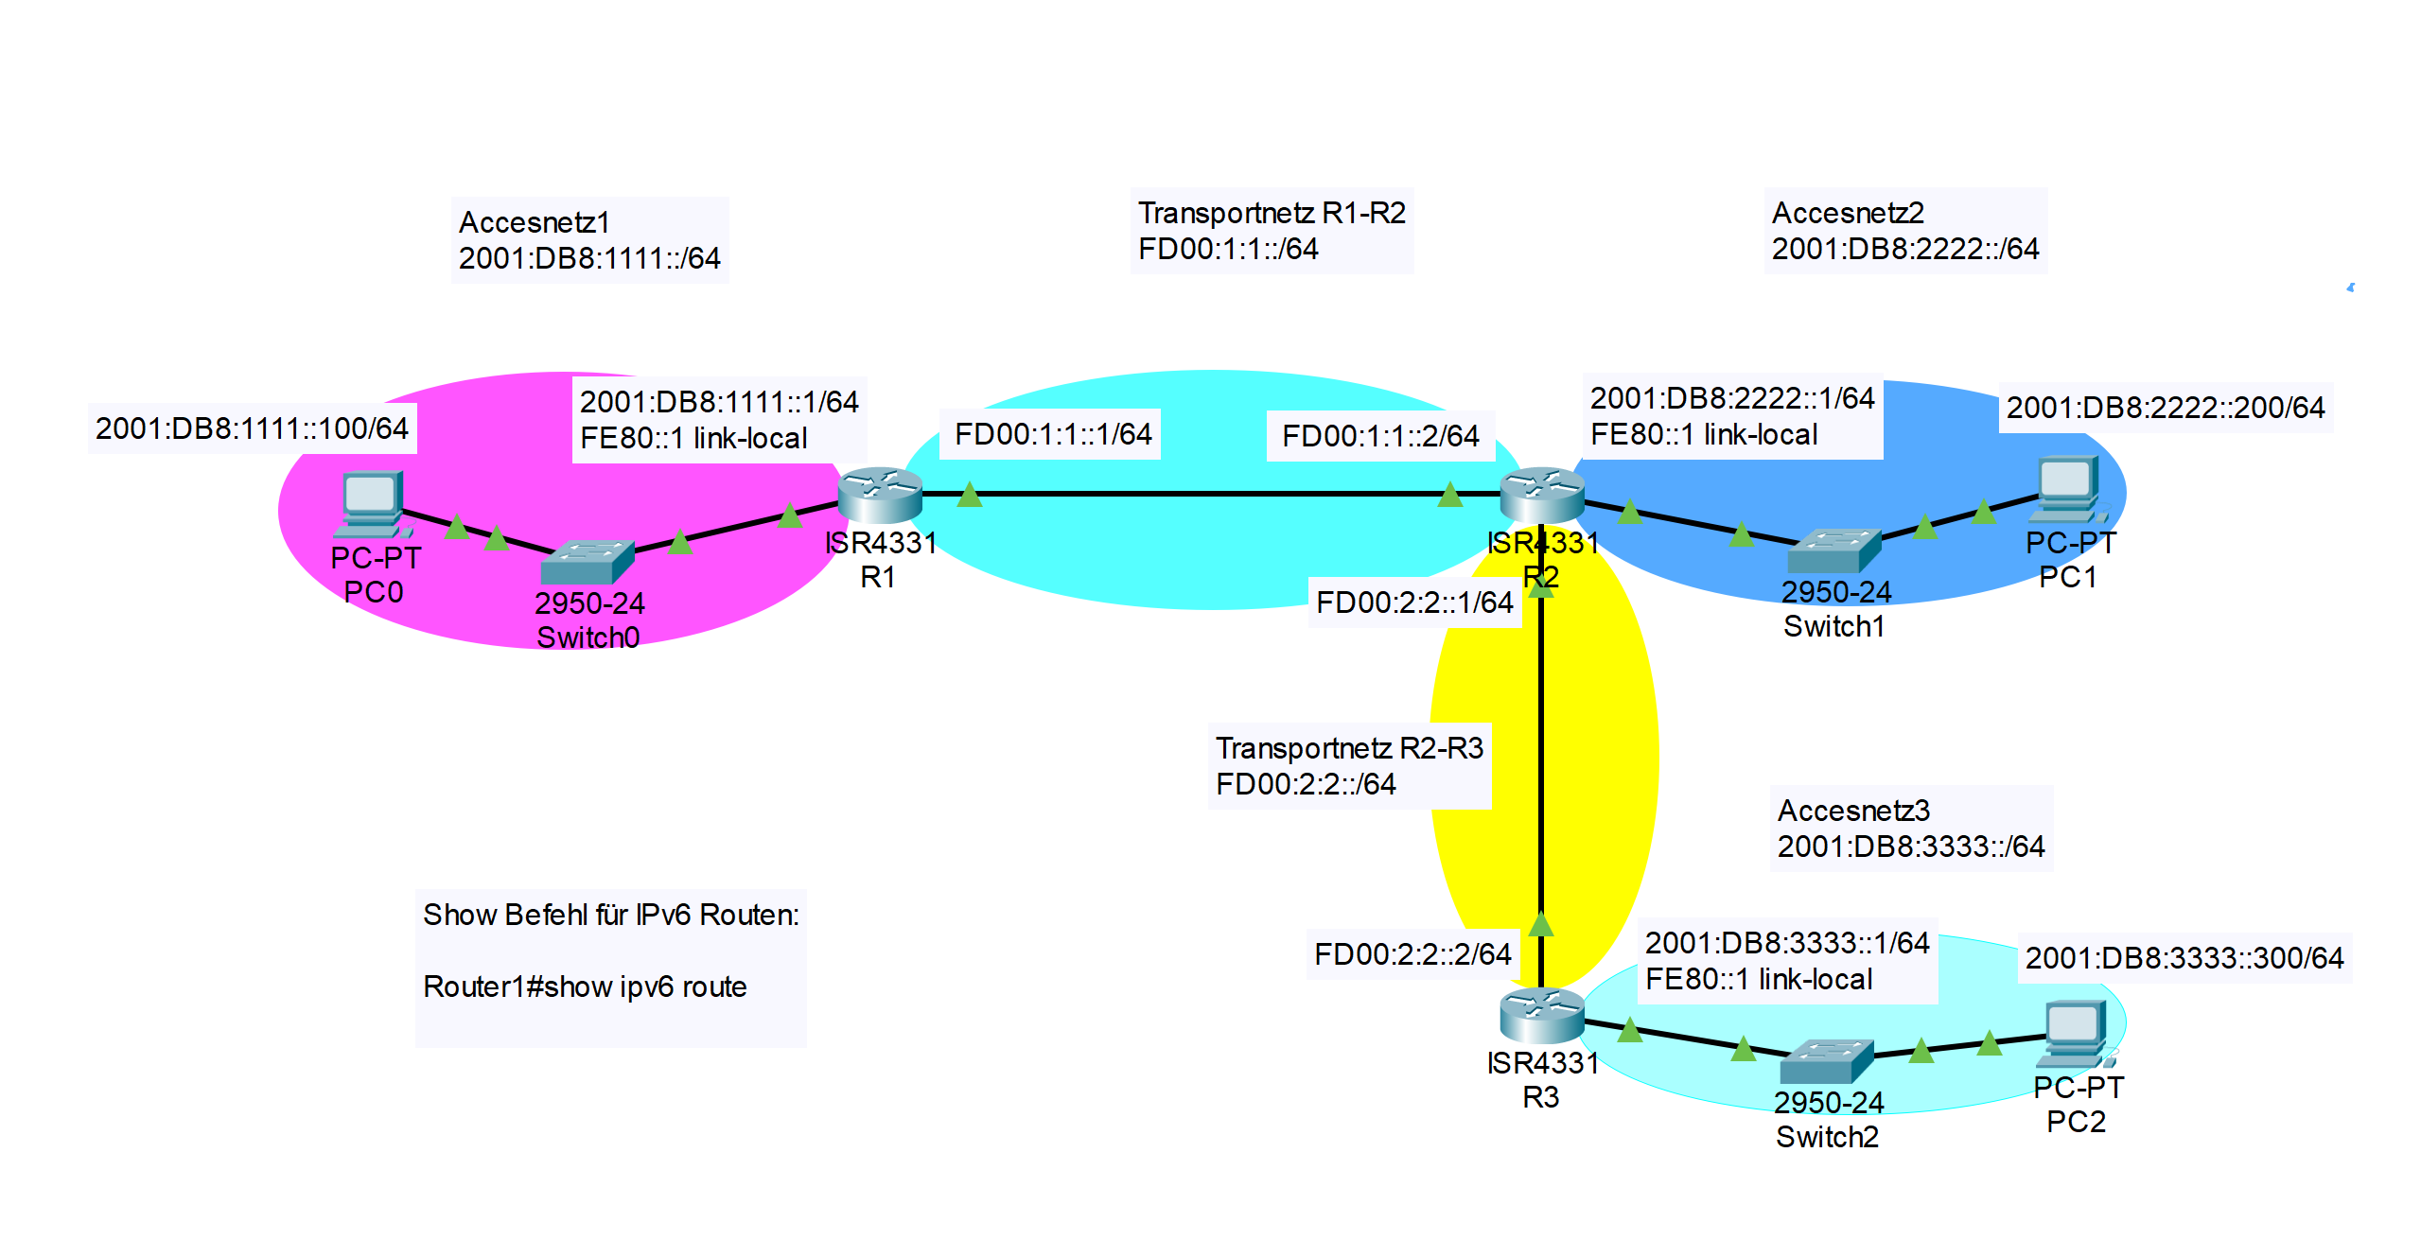
Statisches Routing_IPv6

R1 |  | R2 |  | R3

exit |  | exit |  | exit
exit |  | exit |  | exit
exit |  | exit |  | exit

enable |  | enable |  | enable
configure terminal |  | configure terminal |  | configure terminal

ipv6 unicast-routing | ipv6 aktivieren | ipv6 unicast-routing | ipv6 aktivieren | ipv6 unicast-routing | ipv6 aktivieren
no ip domain-lookup | keine Domainauflösung in der CLI | no ip domain-lookup | keine Domainauflösung in der CLI | no ip domain-lookup | keine domainauflösung in der CLI

hostname Router1 | Gerätename | hostname Router2 | Gerätename | hostname Router3 | Gerätename

interface gigabitEthernet 0/0/0 | Interface auswählen | interface gigabitEthernet 0/0/0 | Interface auswählen | interface gigabitEthernet 0/0/0 | Interface auswählen
description R1-R2 | Beschreibung des Interface | description R1-R2 | Beschreibung des Interface | description R2-R3 | Beschreibung des Interface
ipv6 address FD00:1:1::1/64 | IPv6 Adresse des Interface | ipv6 address FD00:1:1::2/64 | IPv6 Adresse des Interface | ipv6 address FD00:2:2::2/64 | IPv6 Adresse des Interface
no shutdown | Interface einschalten | no shutdown | Interface einschalten | no shutdown | Interface einschalten

interface GigabitEthernet0/0/1 | Interface auswählen | interface GigabitEthernet0/0/1 | Interface auswählen | interface GigabitEthernet0/0/1 | Interface auswählen
description Accesnetz1 | Beschreibung des Interface | description Accesnetz2 | Beschreibung des Interface | description Accesnetz3 | Beschreibung des Interface
ipv6 address 2001:DB8:1111::1/64 | IPv6 Adresse des Interface | ipv6 address 2001:DB8:2222::1/64 | IPv6 Adresse des Interface | ipv6 address 2001:DB8:3333::1/64 | IPv6 Adresse des Interface
ipv6 address FE80::1 link-local | Eine link lokale Adress setzen (optional) eignet sich hier gut als Gateway | ipv6 address FE80::1 link-local | Eine link lokale Adress setzen (optional) eignet sich hier gut als Gateway | ipv6 address FE80::1 link-local | Eine link lokale Adress setzen (optional) eignet sich hier gut als Gateway
no shutdown |  | no shutdown | Interface einschalten | no shutdown

 |  | interface GigabitEthernet0/0/2 | Interface auswählen
 |  | description R2-R3 | Beschreibung des Interface
 |  | ipv6 address FD00:2:2::1/64 | IPv6 Adresse des Interface
 |  | no shutdown | Interface einschalten

ipv6 route 2001:DB8:2222::/64 FD00:1:1::2 | Statische Route ins Accesnetz2 (in-Next-Hop-Notation) | ipv6 route 2001:DB8:1111::/64 FD00:1:1::1 | Statische Route ins Accesnetz1 (in-Next-Hop-Notation) | ipv6 route ::/0 FD00:2:2::1 | default route (Next-Hop-Notation)
ipv6 route 2001:DB8:3333::/64 FD00:1:1::2 | Statische Route ins Accesnetz3 (in-Next-Hop-Notation) | ipv6 route 2001:DB8:3333::/64 FD00:2:2::2 | Statische Route ins Accesnetz3 (in-Next-Hop-Notation)

DHCPv6
Stateful DHCPv6 |  |  | Stateless DHCPv6 |  |  | SLAAC only

Befehl | Wirkung | Flags | Befehl | Wirkung | Flags | Befehl | Wirkung | Flags
hostname StatefulDHCPv6Server | Gerätenamen vergeben |  | hostname StatelessDHCPv6Server | Gerätenamen vergeben |  | hostname SlaacOnly | Gerätenamen vergeben

ipv6 unicast-routing | ipv6 aktivieren | A=1, O=0, M=0 | ipv6 unicast-routing | ipv6 aktivieren | A=1, O=0, M=0 | ipv6 unicast-routing | ipv6 aktivieren | A=1, O=0, M=0

ipv6 dhcp pool dhcpv6Pool1 | 1. statischen DHCP Pool "dhcpv6Pool1" anlegen |  | ipv6 dhcp pool dhcpv6Pool1 | 1. statischen DHCP Pool "dhcpv6Pool1" anlegen
address prefix 2001:DB8:1111::/64 | Adresss Präfix festlegen
dns-server 2001:DB8:1111::10 | DNS Server bekannt geben |  | dns-server 2001:DB8:1111::10 | DNS Server bekannt geben
domain-name pt1.cisco.com | Domänennamen bekannt geben |  | domain-name pt1.cisco.com | Domänennamen bekannt geben

ipv6 dhcp pool dhcpv6Pool2 | 2. statischen DHCP Pool "dhcpv6Pool2"anlegen |  | ipv6 dhcp pool dhcpv6Pool2 | 2. statischen DHCP Pool "dhcpv6Pool2"anlegen
address prefix 2001:DB8:2222::/64 | Adresss Präfix festlegen
dns-server 2001:DB8:2222::10 | DNS Server bekannt geben |  | dns-server 2001:DB8:2222::10 | DNS Server bekannt geben
domain-name pt2.cisco.com | Domänennamen bekannt geben |  | domain-name pt2.cisco.com | Domänennamen bekannt geben

interface GigabitEthernet0/0 | Interface auswählen |  | interface GigabitEthernet0/0 | Interface auswählen |  | interface GigabitEthernet0/0 | Interface auswählen
ipv6 address 2001:DB8:1111::1/64 | IPv6 Adresse des Interface |  | ipv6 address 2001:DB8:1111::1/64 | IPv6 Adresse des Interfaces festlegen |  | ipv6 address 2001:DB8:1111::1/64 | IPv6 Adresse des Interfaces festlegen
ipv6 nd managed-config-flag | M Flag = 1 --> Stateful DHCP verwenden | A=1, O=0, M=1 | ipv6 nd other-config-flag | O Flag = 1 --> Stateless DHCP verwenden | A=1, O=1, M=0
ipv6 nd prefix default no-autoconfig | A Flag = 0 --> A-Flag deaktivieren | A=0, O=0, M=1
ipv6 dhcp server dhcpv6Pool1 | Den dhcpv6Pool1 verwenden |  | ipv6 dhcp server dhcpv6Pool1 | Den dhcpv6Pool1 verwenden
no shutdown | Schnittstelle aktivieren |  | no shutdown | Schnittstelle aktivieren |  | no shutdown | Schnittstelle aktivieren

interface GigabitEthernet0/1 | Interface auswählen |  | interface GigabitEthernet0/1 | Interface auswählen |  | interface GigabitEthernet0/1 | Interface auswählen
ipv6 address 2001:DB8:2222::1/64 | IPv6 Adresse des Interface |  | ipv6 address 2001:DB8:2222::1/64 | IPv6 Adresse des Interface |  | ipv6 address 2001:DB8:2222::1/64 | IPv6 Adresse des Interface
ipv6 nd managed-config-flag | M Flag = 1 --> Stateful DHCP verwenden | A=1, O=0, M=1 | ipv6 nd other-config-flag | O Flag = 1 --> Stateless DHCP verwenden | A=1, O=1, M=0
ipv6 nd prefix default no-autoconfig | A Flag = 0 --> A-Flag deaktivieren | A=0, O=0, M=1
ipv6 dhcp server dhcpv6Pool2 | Den dhcpv6Pool2 verwenden |  | ipv6 dhcp server dhcpv6Pool2 | Den dhcpv6Pool2 verwenden
no shutdown | Schnittstelle aktivieren |  | no shutdown | Schnittstelle aktivieren |  | no shutdown | Schnittstelle aktivieren
PT-Problem ipv6 nd prefix default no-autoconfig funktioniert nicht im PT | Workaround: ipv6 nd ra suppress

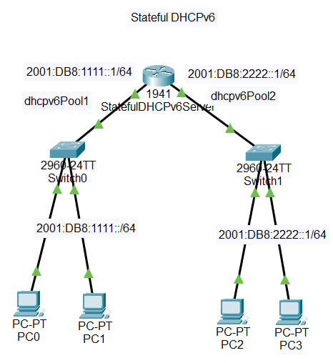
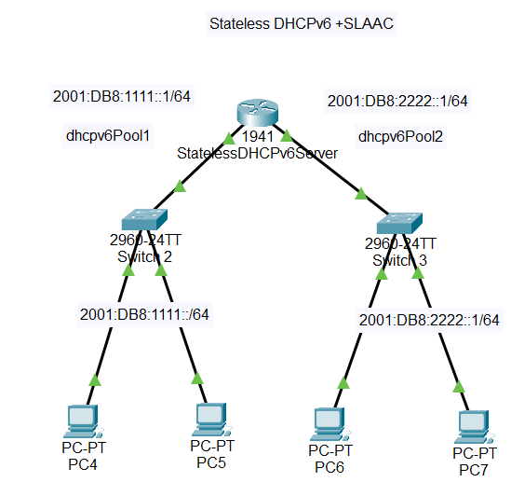

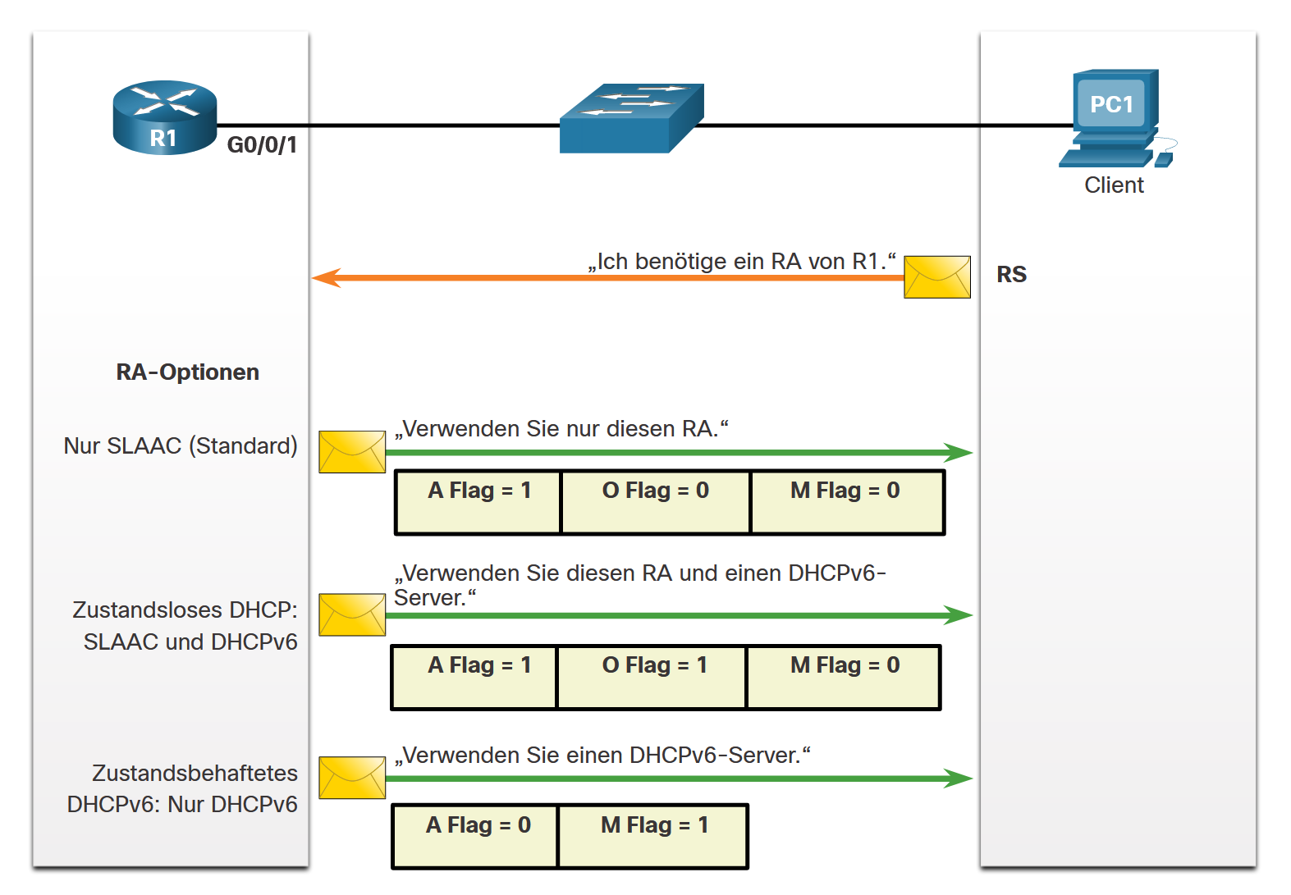

A Flag - Dies ist das Flag für die automatische Adresskonfiguration. Verwenden Sie zustandslose Adressenautokonfiguration (SLAAC), um eine IPv6-GUA zu erzeugen.
O Flag - Flag für andere Konfiguration Weitere Informationen sind auf einem zustandslosen DHCPv6-Server verfügbar.
M Flag - Flag für verwaltete Adresskonfiguration Verwenden Sie einen zustandsbehafteten DHCPv6-Server, um eine IPv6-GUA zu erhalten.

IPv6 - Show-Befehle
show ipv6 dhcp binding --> DHCP bindings
show ipv6 interface --> DHCPv6 interface information
show ipv6 dhcp pool --> DHCPv6 pool statistics

OSPFv3_Router_MSW
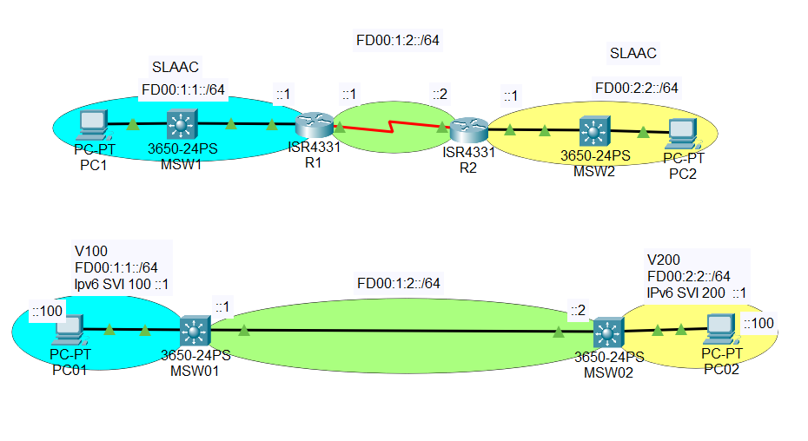
OSPFv3 mit zwei Routern |  |  |  | OSPFv3 mit zwei MSW

R1 |  | R2 |  | MSW1 |  | MSW2

enable |  | enable |  | enable |  | enable
configure terminal |  | configure terminal |  | configure terminal |  | configure terminal

ipv6 unicast-routing | ipv6 aktivieren | ipv6 unicast-routing | ipv6 aktivieren | ipv6 unicast-routing | ipv6 aktivieren | ipv6 unicast-routing | ipv6 aktivieren
no ip domain-lookup | keine domainauflösung in der CLI | no ip domain-lookup | keine domainauflösung in der CLI | no ip domain-lookup | keine domainauflösung in der CLI | no ip domain-lookup | keine domainauflösung in der CLI

hostname Router1 | Gerätename | hostname Router2 | Gerätename | hostname MSW1 | Gerätename | hostname MSW2 | Gerätename
ipv6 router ospf 10 | OSPFv3 Prozess starten mit Nr.10 | ipv6 router ospf 10 | OSPFv3 Prozess starten mit Nr.10 | ipv6 router ospf 10 | OSPFv3 Prozess starten mit Nr.10 | ipv6 router ospf 10 | OSPFv3 Prozess starten mit Nr.10
router-id 1.1.1.1 | OSPF ID auf 1.1.1.1 setzen | router-id 2.2.2.2 | OSPF ID auf 2.2.2.2 setzen | router-id 1.1.1.1 | OSPF ID auf 1.1.1.1 setzen | router-id 2.2.2.2 | OSPF ID auf 2.2.2.2 setzen

interface gigabitEthernet 0/0/0 | Interface auswählen | interface gigabitEthernet 0/0/0 | Interface auswählen | interface gigabitEthernet 1/0/1 | Interface auswählen | interface gigabitEthernet 1/0/1 | Interface auswählen
description R1-PC1 | Beschreibung des Interface | description R2-PC2 | Beschreibung des Interface | description SW01-SW02 | Beschreibung des Interface | description SW01-SW02 | Beschreibung des Interface
ipv6 address FD00:1:1::1/64 | IPv6 Adresse des Interface | ipv6 address FD00:2:2::1/64 | IPv6 Adresse des Interface | no switchport | Als Routerinterface konfigurieren | no switchport | Als Routerinterface konfigurieren
ipv6 ospf 10 area 0 | Dem OSPF Prozes Nr. 10 zuordnen | ipv6 ospf 10 area 0 | Dem OSPF Prozes Nr. 10 zuordnen | ipv6 address FD00:1:2::1/64 | IPv6 Adresse des Interface | ipv6 address FD00:1:2::2/64 | IPv6 Adresse des Interface
no shutdown | Interface einschalten | no shutdown | Interface einschalten | ipv6 ospf 10 area 0 | Dem OSPF Prozes Nr. 10 zuordnen | ipv6 ospf 10 area 0 | Dem OSPF Prozes Nr. 10 zuordnen

interface Serial0/1/0 | Interface auswählen | interface Serial0/1/0 | Interface auswählen | vlan 100 | Vlan erstellen | vlan 200 | Vlan erstellen
description R1-R2 | Beschreibung des Interface | description R1-R2 | Beschreibung des Interface | name Access-PC01 | Sinvoll benennen | name Access-PC02 | Sinvoll benennen
ipv6 address FD00:1:2::1/64 | IPv6 Adresse des Interface | ipv6 address FD00:1:2::2/64 | IPv6 Adresse des Interface
ipv6 ospf 10 area 0 | Dem OSPF Prozes Nr. 10 zuordnen | ipv6 ospf 10 area 0 | Dem OSPF Prozes Nr. 10 zuordnen | interface vlan 100 | SVI auswählen | interface vlan 200 | SVI auswählen
no shutdown | Interface einschalten | no shutdown | Interface einschalten | ipv6 address FD00:1:1::1/64 | IPv6 Adresse des SVI | ipv6 address FD00:2:2::1/64 | IPv6 Adresse des SVI
 |  |  |  | ipv6 ospf 10 area 0 | Interface ans vlan 10 binden | ipv6 ospf 10 area 0 | Interface ans vlan 10 binden

 |  |  |  | interface gigabitEthernet 1/0/2 | Switch Interface auswählen | interface gigabitEthernet 1/0/2 | Switch Interface auswählen
 |  |  |  | switchport mode access | Access mode auswählen | switchport mode access | Access mode auswählen
 |  |  |  | switchport access vlan 100 | dem VLAN 100 zuordnen | switchport access vlan 200 | dem VLAN 200 zuordnen

ACL_IPv6
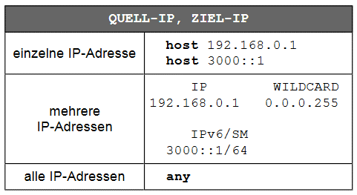
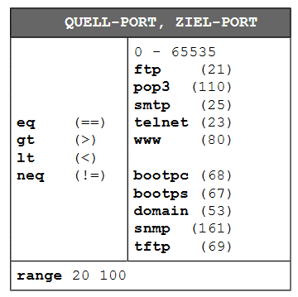
 |  |  | Beispiele

hostname ACL | Gerätename |  | Beispiele:

ipv6 unicast-routing | ipv6 aktivieren |  | Denying a Subnet
 |  |  | interface FastEthernet0/1 | Interface auswählen
interface GigabitEthernet0/0/0 | Interface auswählen |  | ipv6 traffic-filter Deny_Subnet_A_IPv6 out | Die Liste Deny_Subnet_A_IPv6 an das Interface binden Richtung Outbound
ipv6 address 2001:DB8:1111::1/64 | IPv6 Adresse des Interface
ipv6 address FE80::1 link-local | Eine link lokale Adress setzen (optional) |  | ipv6 access-list Deny_Subnet_A_IPv6 | ACL Liste mit Namen Deny_Subnet_A_IPv6 erstellen
Richtungen IN und OUT
Inbound (as the traffic comes into an interface)
Outbound (before the traffic exits an interface)
Diagnose show ipv6 access-list
no shutdown |  |  | deny ipv6 2001:DB8:0:12::/64 any | Kein Zugriff für Quell-IP 2001:DB8:0:12::/64 mit ZIEL-IP jeder
 |  |  | permit ipv6 any any | alles andere erlauben (sonst implicit deny wirksam)
interface GigabitEthernet0/0/1 | Interface auswählen
ipv6 address 2001:DB8:2222::1/64 | IPv6 Adresse des Interface
ipv6 address FE80::1 link-local | Eine link lokale Adress setzen (optional)
ipv6 traffic-filter ACL2222 in | Die Liste ACL2222 an das Interface binden Richtung Inbound
no shutdown |  |  | Denying Specific Hosts

interface GigabitEthernet0/0/2 | Interface auswählen |  | ipv6 access-list Deny_Host_A_to_B_IPv6 | ACL Liste mit Namen Deny_Host_A_to_B_IPv6 erstellen
ipv6 address 2001:DB8:3333::1/64 | IPv6 Adresse des Interface |  | deny ipv6 host 2001:DB8:0:12::4D host 2001:DB8:0:23::CB | Kein Zugriff für Quell-Host-Adresse I2001:DB8:0:12::4D mit Ziel-Host-Adresse 2001:DB8:0:23::CB
ipv6 address FE80::1 link-local | Eine link lokale Adress setzen (optional) |  | permit ipv6 any any | alles andere erlauben (sonst implicit deny wirksam)
ipv6 traffic-filter ACL3333 in | Die Liste ACL3333 an das Interface binden Richtung Inbound
no shutdown
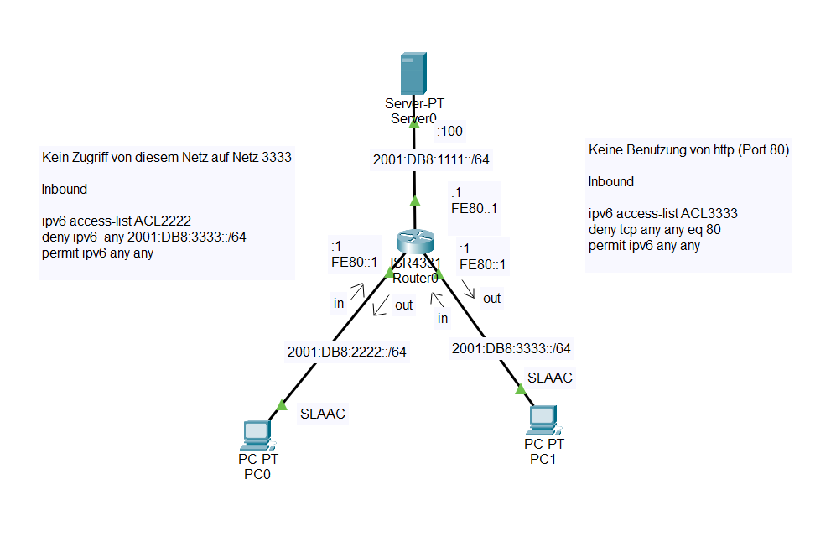
ipv6 access-list ACL2222 | ACL Liste mit Namen ACL2222 erstellen
deny ipv6 any 2001:DB8:3333::/64 | Kein Zugriff auf das Netzwerk 2001:DB8:3333::/64 | verbiete ipv6 QUELL-IP ZIEL-IP
permit ipv6 any any | alles andere erlauben (sonst implicit deny wirksam) | erlaube ipv6 QUELL-IP ZIEL-IP

ipv6 access-list ACL3333 | ACL Liste mit Namen ACL3333 erstellen
deny tcp any any eq 80 | Kein Zugriff für niemanden von keinem Port auf irgendwo Port 80 (http) | verbiete tcp QUELL-IP ZIEL-IP == ZIEL-Port
permit ipv6 any any | alles andere erlauben (sonst implicit deny wirksam) | erlaube QUELL-IP ZIEL-IP

SSH
SSH L2 SW

eventuell (Modell und IOS abhängig) SDM Template konfigurieren
! Für Alle L3 Switches IPv6-Routing einschalten (!schrittweise eingeben!)
enable
configure terminal
sdm prefer dual-ipv4-and-ipv6 default !SDM-Template aktivieren
exit
do reload !Switch neu starten
S1
exit
exit
exit

enable
configure terminal

no ip domain-lookup | keine domainauflösung in der CLI

hostname S1 | Konfigurieren Sie einen eindeutigen Geräte-Hostnamen

ip domain name test.com | Konfigurieren Sie einen IP-Domänennamen (hier test.com)

crypto key generate rsa general-keys modulus 1024 | Generierung eines eindeutigen Authentifizierungsschlüssels (Größe des Schlüssels kann von 360 Bit bis 2048 Bit konfiguriert werden)

username admin secret cisco | Erstellen eines lokalen Datenbank-Benutzernamen (hier admin) und einen PW-Eintrag (hier cisco)

line vty 0 4 | Virtuelle Konsolenschittstellen 0-4 auswählen
login local | Verwenden Sie den Konfigurationsbefehl login local line, um die vty-Leitung anhand der lokalen Datenbank zu authentifizieren
transport input ssh | Aktivieren der vty-Eingangssitzungen für SSH. Standardmäßig wird auf vty-Leitungen keine Eingabesitzung zugelassen. Mit dem Befehl transport input {ssh | telnet} können Sie mehrere Eingabeprotokolle einschließlich Telnet und SSH angeben.
exit

SSH Zugriff auf RT und L3
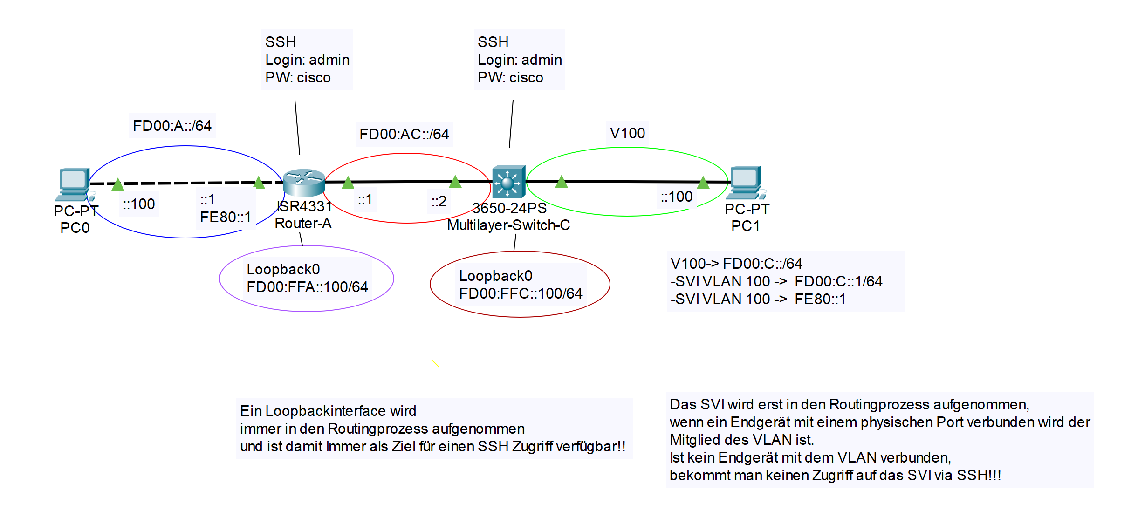
SSH Zugriff auf RT und L3

Router-A |  | MSW-C
 |  | exit
 |  | exit
exit |  | exit
exit
exit |  | enable
 |  | configure terminal
enable
configure terminal |  | ipv6 unicast-routing | ipv6 unicast-routing
 |  | no ip domain-lookup | keine domainauflösung in der CLI
ipv6 unicast-routing | ipv6 aktivieren
no ip domain-lookup | keine Domainauflösung in der CLI | hostname MSW-C | Gerätename

Das SVI wird erst in den Routingprozess aufgenommen, wenn ein Endgerät mit einem physischen Port verbunden wird der Mitglied des VLAN ist. Ist kein Endgerät mit dem VLAN verbunden, bekommt man keinen Zugriff auf das SVI via SSH!!!
hostname Router-A | Gerätename | interface gigabitEthernet 1/0/1 | Interface
 |  | no switchport | als Routerschnittstelle aktivieren
 |  | ipv6 address FD00:AC::2/64 | IPv6 Adresse zuweisen
interface gigabitEthernet 0/0/0 | Interface auswählen
description PC0-RA | Beschreibung des Interface | interface vlan 100 | SVI (Switch Virtual Interface) Vlan100
ipv6 address FD00:A::1/64 | IPv6 Adresse des Interface | ipv6 address FD00:C::1/64 | IPv6 Adresse zuweisen
ipv6 address FE80::1 link-local | Eine link lokale Adress setzen (optional) eignet sich hier gut als Gateway | ipv6 address FE80::1 link-local | Link local auf FE80::1
no shutdown | Interface einschalten

interface GigabitEthernet0/0/1 | Interface auswählen | interface gig1/0/2 | Interface
description RA-RC | Beschreibung des Interface | switchport mode access | im accessmode
ipv6 address FD00:AC::1/64 | IPv6 Adresse des Interface | switchport access vlan 100 | dem VLAN 100 zuweisen (VLAN 100 wird automatisch erstellt, wenn es noch nicht vorhanden ist)
no shutdown
Ein Loopbackinterface wird immer in den Routingprozess aufgenommen und ist damit Immer als Ziel für einen SSH Zugriff verfügbar!!
interface loopback 0 | Ein loopbackinterface mit der Nummer 0 einrichten | interface loopback 0 | Ein loopbackinterface mit der Nummer 0 einrichten
ipv6 address FD00:FFA::100/64 | IPv6 Adresse des Interface | ipv6 address FD00:FFC::100/64 | IPv6 Adresse des Interface
no shutdown | Interface einschalten | no shutdown | Interface einschalten

ipv6 route FD00:C::/64 FD00:AC::2 | Statische Route ins Accesnetz V100 des MSW-C (in-Next-Hop-Notation) | ipv6 route FD00:A::/64 FD00:AC::1 | Statische Route ins Accesnetz des Router-A (in-Next-Hop-Notation)
ipv6 route FD00:FFC::/64 FD00:AC::2 | Statische Route zum Loopback des MSW-C (in-Next-Hop-Notation) | ipv6 route FD00:FFA::/64 FD00:AC::1 | Statische Route zum Loopback des Router-A (in-Next-Hop-Notation)
ipv6 route ::/0 FD00:AC::2 | default route (Next-Hop-Notation) Wäre hier als einzige Route ausreichend :-) | ipv6 route ::/0 FD00:AC::1 | default route (Next-Hop-Notation) Wäre hier als einzige Route ausreichend :-)

ip domain name test.com | Konfigurieren Sie einen IP-Domänennamen (hier test.com) | ip domain name test.com | Konfigurieren Sie einen IP-Domänennamen (hier test.com)

crypto key generate rsa general-keys modulus 1024 | Generierung eines eindeutigen Authentifizierungsschlüssels (Größe des Schlüssels kann von 360 Bit bis 2048 Bit konfiguriert werden) | crypto key generate rsa general-keys modulus 1024 | Generierung eines eindeutigen Authentifizierungsschlüssels (Größe des Schlüssels kann von 360 Bit bis 2048 Bit konfiguriert werden)

username admin secret cisco | Erstellen eines lokalen Datenbank-Benutzernamen (hier admin) und einen PW-Eintrag (hier cisco) | username admin secret cisco | Erstellen eines lokalen Datenbank-Benutzernamen (hier admin) und einen PW-Eintrag (hier cisco)

line vty 0 4 | Virtuelle Konsolenschittstellen 0-4 auswählen | line vty 0 4 | Virtuelle Konsolenschittstellen 0-4 auswählen
login local | Verwenden Sie den Konfigurationsbefehl login local line, um die vty-Leitung anhand der lokalen Datenbank zu authentifizieren | login local | Verwenden Sie den Konfigurationsbefehl login local line, um die vty-Leitung anhand der lokalen Datenbank zu authentifizieren
transport input ssh | Aktivieren der vty-Eingangssitzungen für SSH. Standardmäßig wird auf vty-Leitungen keine Eingabesitzung zugelassen. Mit dem Befehl transport input {ssh | telnet} können Sie mehrere Eingabeprotokolle einschließlich Telnet und SSH angeben. | transport input ssh | Aktivieren der vty-Eingangssitzungen für SSH. Standardmäßig wird auf vty-Leitungen keine Eingabesitzung zugelassen. Mit dem Befehl transport input {ssh | telnet} können Sie mehrere Eingabeprotokolle einschließlich Telnet und SSH angeben.

do copy running-config startup-config | Konfiguration vom RAM ins NVRAM schreiben | do copy running-config startup-config | Konfiguration vom RAM ins NVRAM schreiben
 | CR |  | CR

